morfologia
 |  |  |  |  |  | Morfologia
Nome LBMG | Cepa | Gram | Colônia | Sequenc. 16S | Genoma total | Forma | Borda | transparencia | Brilho | Cor | Texttura | elevação | Consistência
BG1 | BG1 | B/G+ | 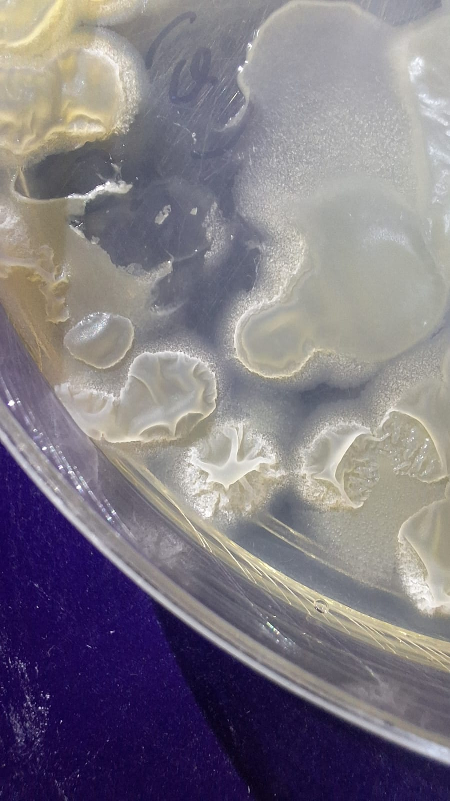 | Bacillus amyloliquefaciens | Bacillus amyloliquefaciens | Inrregular | Ondulada | Opaca/trasparete | S/ | Branca | Rugosa | Umbilicada | Mucoide
CB13 | CB13 |  | - | Staphylococcus cohnii | Enterobacter asburiae
AP1BH01 - 1 | AP1BH01 - 1 | C/G- |  | Ochrobactrum | Ochrobactrum
E7 | E7 |  |  | Acinetobacter baumanni | Acinetobacter baumanni
24 | 24 |  |  | Klebsiella pneumoniae | Klebsiella_pneumoniae
BD1 | BY2 |  |  |  | Micrococcus_luteus
BD2 | BY3 |  |  | Staphylococcus hominis | Staphylococcus hominis
BD3 | BY4 |  |  | Bacillus amyloliquefaciens | -
BD4 | BL5 |  |  | Bacillus amyloliquefaciens | -
BD5 | BY6 |  |  | Dermacoccus sp. | Dermacoccus_nishinomiyaensis | Circular | Inteira | Opaca | C/ | Laranja | Lisa | Plana | Suave
BD6 | CG7 |  |  | Ochrobactrum intermedium | -
BD7 | CG8 |  |  | Bacillus amyloliquefaciens | -
BD8 | CY9 |  |  | Acinetobacter | Rothia kristinae | Circular | Inteira | Opaca com trasparencia | S/ | Branca | Rugosa | Umbilicada | Suave
BD9 | CY10 | B/G+ |  | Bacillus amyloliquefaciens | Bacillus amyloliquefaciens
BD10 | CY11 |  |  | Ochrobactrum intermedium | -
BD11 | CB12 |  |  | Bacillus amyloliquefaciens | -
BD12 | CB14 |  |  | Ochrobactrum sp | -
BD13 | CB15 |  |  | Ochrobactrum sp
BD14 | CB16 |  |  | Ochrobactrum intermedium | -
BD15 | CB17 |  |  | Ochrobactrum anthropi | -
BD16 | CB18 |  |  | Bacillus amyloliquefaciens | -
BD17 | CB19 |  |  | Bacillus amyloliquefaciens | -
BD18 | CB20 |  |  | Bacillus megaterium | Ochrobactrum (illumina)
BD19 | CB21 |  |  | Ochrobactrum sp | -
BD20 | CB22 |  |  | Ochrobactrum sp | -
BD21 | BY24 |  |  | Acinetobacter baumannii | Acinetobacter baumannii (ion)
BD22 | CB25 |  |  | Ochrobactrum anthropi | Ochrobactrum (illumina)
BD23 | CB26 |  |  | Ochrobactrum | Ochrobactrum (illumina)
BD24 | CB27 |  |  | Ochrobactrum anthropi | -
BD25 | CBC1 |  |  |  | Não foi feito
BD26 | CBC2 |  |  |  | Não foi feito
BD27 | CBC3 |  |  |  | Não foi feito
BD28 | CYC4 |  |  |  | Não foi feito
BD29 | CYC5 |  |  |  | Não foi feito
BD30 | CYC6 |  |  |  | Não foi feito
BD31 | CGC7
BD32 | CGC8
BD33 | SB13
BD34 | CG10
BD35 | SB11
BD36 | SB12
BD37 | SB13
BD38 | SB14
BD39 | SB15
BD40 | SB16
BD41 | SB17
BD42 | SYC18
BD43 | SYC19
BD44 | AP1BH01-2
BD45 | AP1BH01-5
BD46 | AP1BH02-1
BD47 | AP1BH02-2
BD48 | AP1BH02-3
BD49 | AP2CG01
BD50 | AP2CG02 |  |  |  |  | Inrregular | Ondulada | OPaca | S/ | Piguimentada | Lisa | Umbilicada | Suave
BD51 | AP2CG03
BD52 | AP2CG04
BD53 | AP2LB05
BD54 | AP2LB06 | B/G- |  | Acinetobacter baumannii | Acinetobacter baumannii
BD55 | AP2LB07
BD56 | AP2LB08
BD57 | AP2LB09
BD58 | AP2LB10
BD59 | R2YPD
BD60 | FUNGO - F2
BD61 | 1CG | B/G- |  | Ochrobactrum | Ochrobactrum | Circular | Inteira | Trasparente | C/ | Bege | Lisa | Plana | Suave
BD62 | P12
BD63 | 16.1
BD64 | R2
BD65 | D1
BD66 | C10
BD67 | 20 |  |  |  |  | CIrcular | Inteira | Trasparente | C/ | Bege | Lisa | Plana | Suave
BD68 | A1
BD69 | 12 |  |  |  |  | Circular | Inteira | Trasparente | C/ | Bege | Lisa | Plana | Suave
BD70 | 17
BD71 | 1RN
BD72 | 2RN |  |  |  |  | Circular | Inteira | Opaca | S/ | Branca | Lisa | Convexa | Suave
BD73 | 3RN |  |  |  |  | Circular | Inteira | Opaca | S/ | Bege | Lisa |  | Suave
BD74 | 4RN
BD75 | 5RN
BD76 | 6RN
BD77 | 7RN
BD78 | 8RN
BD79 | 9RN
BD80 | 10RN
BD81 | 11RN |  |  |  |  | Circular | FIlamentosa | Trasparente | S/ | Piguimentada | LIsa | Plana | Suave
BD82 | 12RN
BD83 | 13RN | B/G- |  | Pseudomonas balearica
BD84 | 14RN
BD85 | 15RN
BD86 | 16RN
BD87 | 17RN
BD88 | 18RN
BD89 | 19RN
BD90 | 20RN
BD91 | 21RN
BD92 | 22RN
BD93 | 23RN
BD94 | 24RN
BD95 | 25RN
BD96 | 27RN
BD97 | 28RN
BD98 | 29RN
BD99 | 30RN
BD100 | 31RN
BD101 | 32RN |  |  |  |  | Inrregular | Lobula | Trasparente | S/ | Piguimentada | Rugosa | Umbilicada | Suave
BD102 | 33RN
BD103 | 34RN
BD104 | 35RN
BD105 | 36RN |  |  |  |  | Inrregular | Lobula | ? | C/ | Piguimentada | Rugosa | - | Dura
BD106 | 1LAL
BD107 | 3LAL
BD108 | 4LAL
BD109 | 7LRN | B/G+ |  | Bacillus stratosphericus | Bacillus pumilus 99%
BD110 | 8LRN | B/G+ |  | Bacillus licheniforms | Bacillus licheniformis 99%
BD111 | 9LRN | B/G+ |  | Paenibacillus sp.
BD112 | 10LRN
BD113 | 11LRN | B/G- |  | Serratia nematodiphila | Serratia marcescens 99%
BD114 | 12LRN | C/G+ |  | Staphlococcus pasteuri
BD115 | 14LRN | C/G+ |  | Staphlococcus pasteuri
BD116 | 15LRN | C/G+ |  | Staphlococcus warneri
BD117 | 16LRN | C/G-
BD118 | 18BCoBAL | B/G+ |  | Bacillus safensis
BD119 | 19LCoBAL | C/G+ |  | Staphlococcus pasteuri
BD120 | 21YCoBAL | B/G+ |  | Bacillus rogusus | Bacillus subtilis 99%
BD121 | 22LRN | B/G+ |  | Bacillus licheniforms
BD122 | 23GCoBRN | C/G- |  | Acinetobacter baumannii
BD123 | 26LCoLRN | C/G- |  | Acinetobacter baumannii
BD124 | 27LCoLRN
BD125 | 28YCoLRN | C/G- |  | Acinetobacter baumannii
BD126 | 29YCoLRN | B/G+ |  | Bacillus licheniforms
BD127 | 30YCoLRN | B/G- |  | Achromobacter sp.
BD129 | 39LRN | B/G+ |  | Bacillus paralicheniforms
BD130 | 43LRN | B/G+ |  | Bacillus paralicheniforms
BD131 | 1B | C/G- |  | Acinetobacter baumannii
BD132 | 2B | B/G+ end |  | Bacillus pumilus | Bacillus pumilus 99%
BD133 | 3B | B/G- |  | Ochrobactrum
BD134 | 4B | B/G+ end |  | Bacillus amyloliquefaciens | Bacillus subtilis 99%
BD135 | 5B | B/G+ |  | Bacillus licheniforms,
BD136 | MA1
BD137 | MA2 | B/G+ |  | Brevibacillus | Brevibacillus brevis
BD138 | MA3 | B/G+ |  | Corynebacterium
BD139 | MA4 | B/G+ |  | Brevibacillus | Brevibacillus brevis
BD140 | MA5 | B/G+ |  | Brevibacillus
BD141 | MA6 | B/G+ |  | Brevibacillus
BD142 | MA7
BD143 | MA8
BD144 | MA9
BD145 | MA10.A
BD146 | MA11.A
BD147 | MA11.B
BD148 | MA12.B
BD149 | MA12.C
BD150 | MA13
BD151 | MA14
BD152 | MA15
BD153 | MA16
BD154 | MA17
BD155 | MA18
BD156 | MA19
BD157 | MA20
BD158 | MA21
BD159 | MA22
BD160 | MA23
BD161 | MA24
BD162
BD163
BD164
BD165
BD166
BD167

